1-1-1
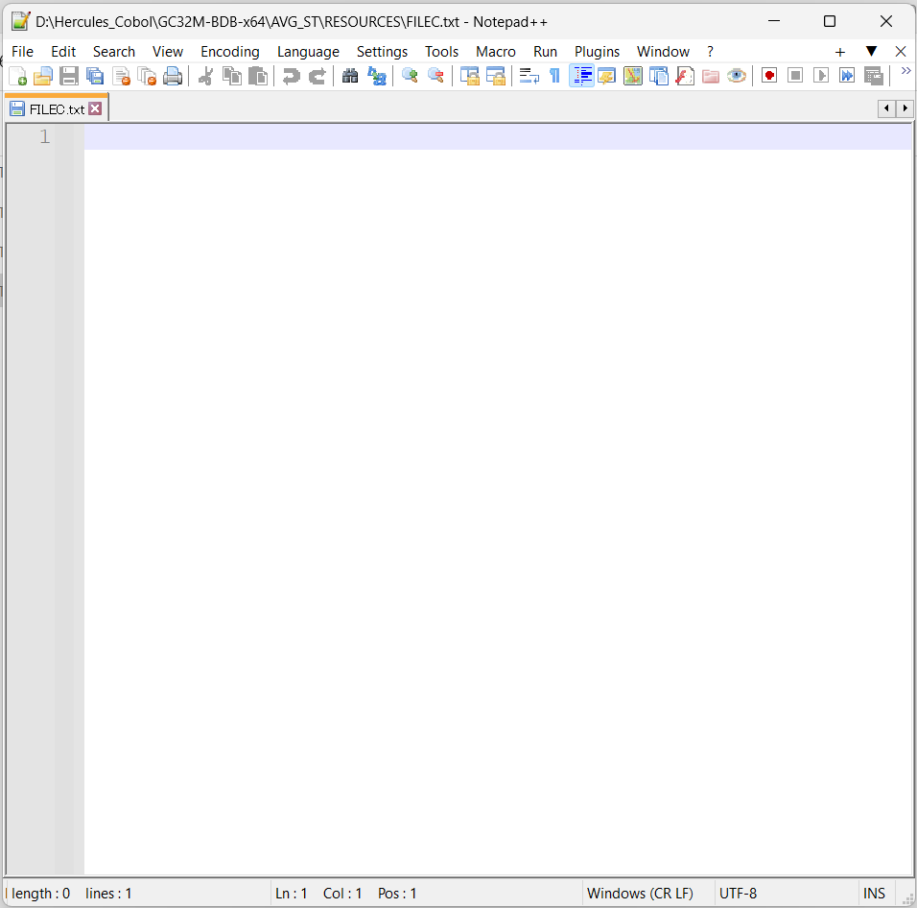
前提条件
 | FILE A


 | FILE B
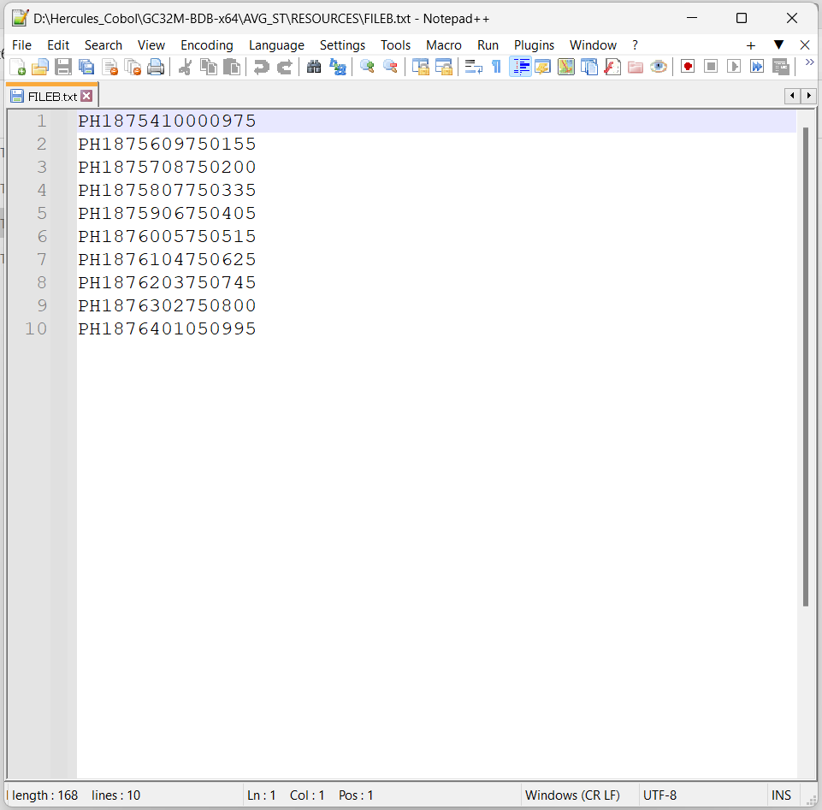

1-1-1-1

1-1-1-2

